Sheet1
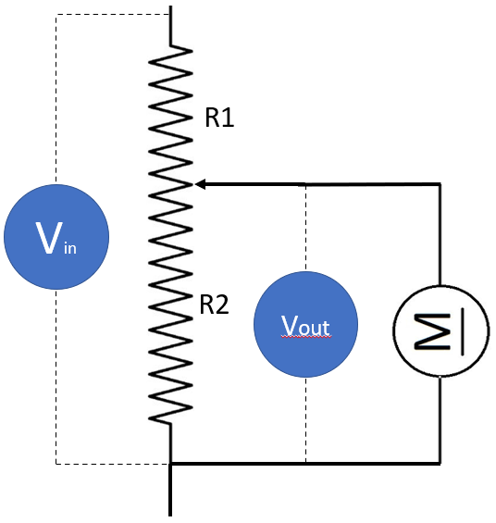
הורדת מתח
Vin | 12.00
Vout | 2.00
Aout | 0.30
Rout | 6.67
Wout | 0.60

R1 | 50.00
R2 | 10.00
Rsum | 4.00
Rtotal | 54.00
Ain | 0.22

R1 = R2 * (Vin/Vout - 1) R2 = R1 / (Vin/Vout - 1)

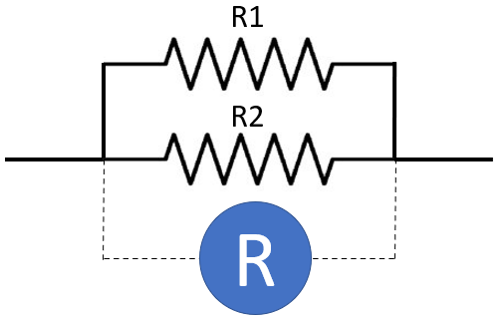
נגדים מקבילים
R1 | 10.00
R2 | 20.00
R | 6.67

R = (R1 * R2) / (R1 + R2)

kofiko

